Sheet1
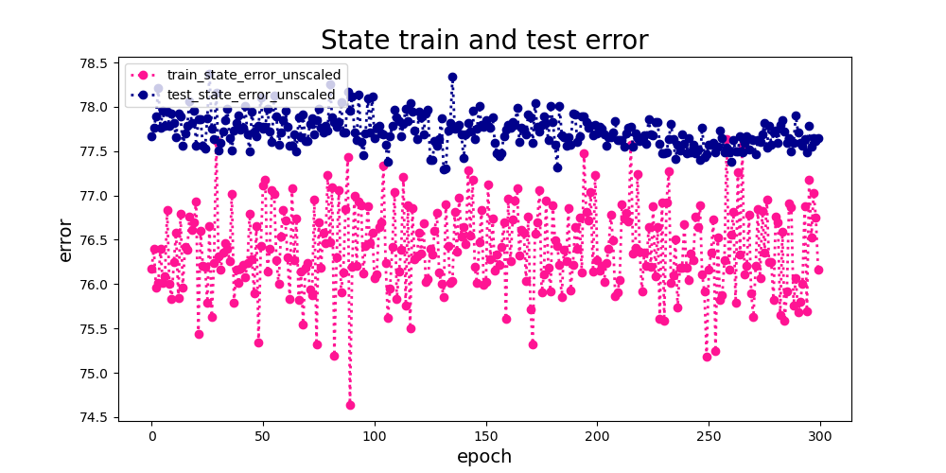

预测State训练误差和测试误差的对比，训练误差小于测试误差说明存在过拟合，并且误差75左右，state预测的准确率比较低

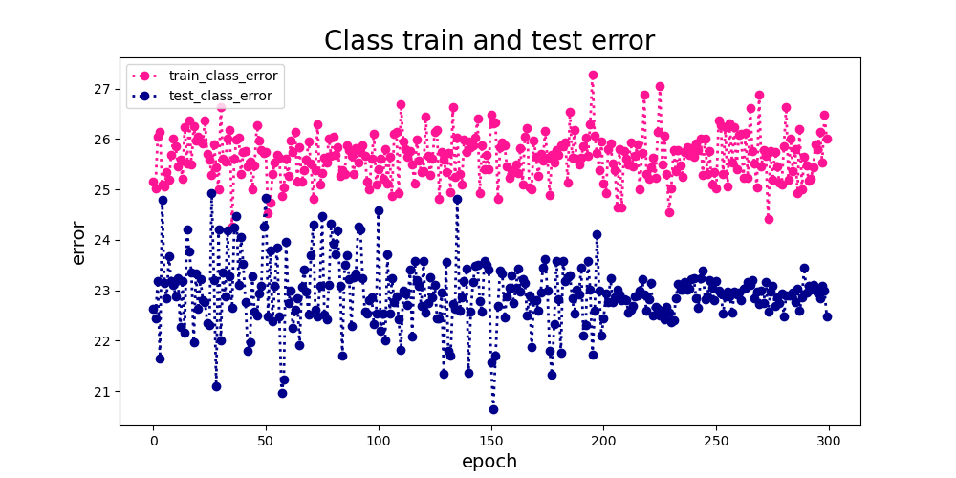

预测Class训练误差和测试误差的对比，测试误差小于训练误差说明模型的泛化能力是可以的，误差在25左右，class预测是比较准确的

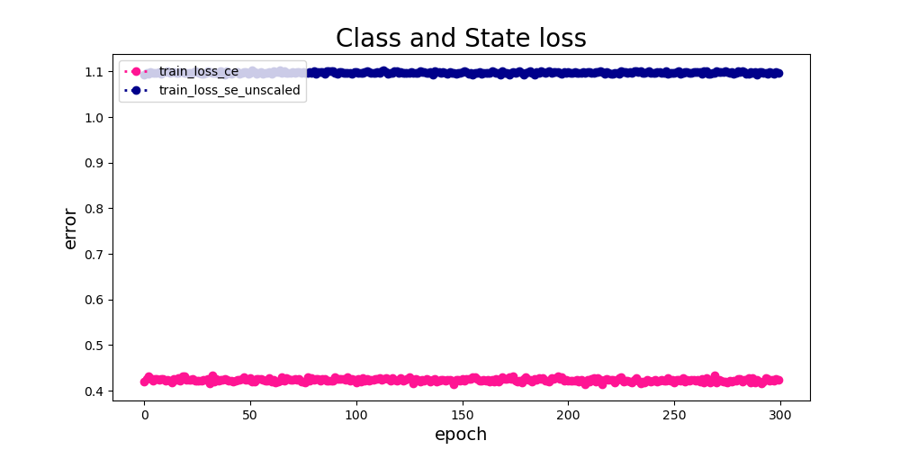

训练Class和State的loss，Class的loss要明显小于State的loss，State的loss没有明显的收敛

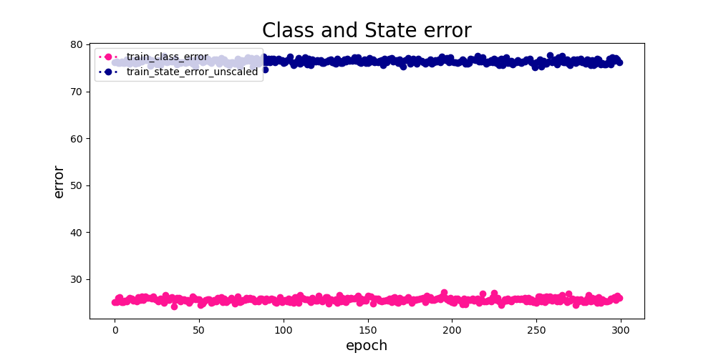

训练Class和State的error，Class的error要明显小于State的error，State的error也没有明显的收敛

